Modelo de dominio
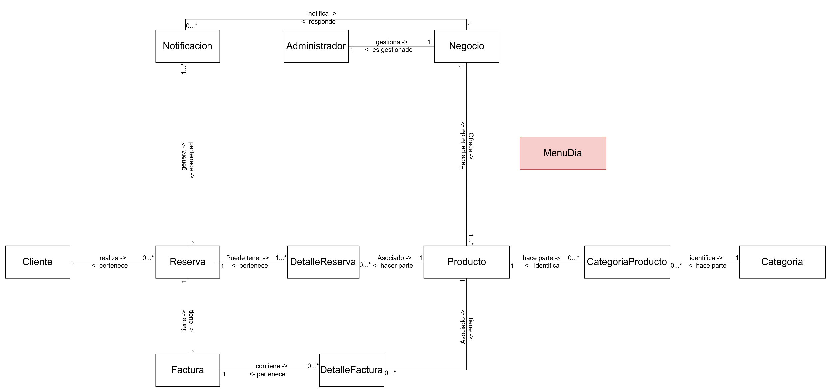
Ir al listado de objetos de dominio>>

